Figura 5
Figura 5 Distribuzione della popolazione nello spazio delle capabilities

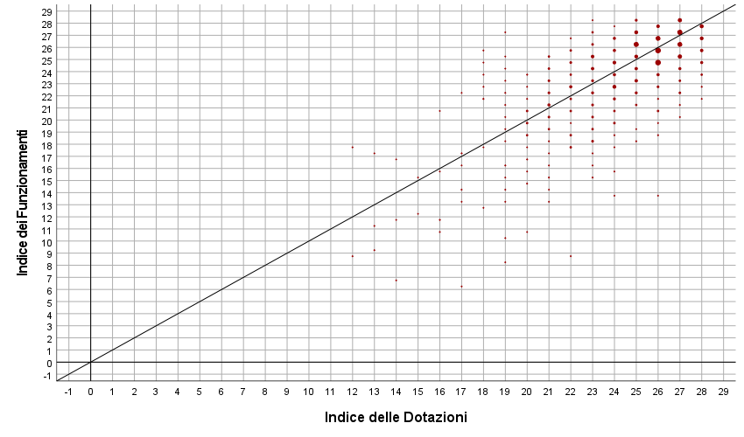
 | area_adeguata
 |  |  | Frequenza | Percentuale | Percentuale valida | Percentuale cumulativa
 | Valido | no | 459 | 58.8 | 58.9 | 58.9
 |  | sì | 320 | 41.0 | 41.1 | 100.0
 |  | Totale | 779 | 99.7 | 100.0
 | Mancante | Sistema | 2 | 0.3
 | Totale |  | 781 | 100.0

 | area_critica
 |  |  | Frequenza | Percentuale | Percentuale valida | Percentuale cumulativa
 | Valido | no | 774 | 99.1 | 99.4 | 99.4
 |  | sì | 5 | 0.6 | 0.6 | 100.0
 |  | Totale | 779 | 99.7 | 100.0
 | Mancante | Sistema | 2 | 0.3
 | Totale |  | 781 | 100.0

 | area_prossimale
 |  |  | Frequenza | Percentuale | Percentuale valida | Percentuale cumulativa
 | Valido | no | 651 | 83.4 | 83.8 | 83.8
 |  | sì | 126 | 16.1 | 16.2 | 100.0
 |  | Totale | 777 | 99.5 | 100.0
 | Mancante | Sistema | 4 | 0.5
 | Totale |  | 781 | 100.0

 | area_vulnerabile
 |  |  | Frequenza | Percentuale | Percentuale valida | Percentuale cumulativa
 | Valido | no | 768 | 98.3 | 98.7 | 98.7
 |  | sì | 10 | 1.3 | 1.3 | 100.0
 |  | Totale | 778 | 99.6 | 100.0
 | Mancante | Sistema | 3 | 0.4
 | Totale |  | 781 | 100.0

Fonte: Indagine MACaD-RCA 2022 - Druento

Figura 6
Figura 6 Distribuzione della popolazione nello spazio delle capabilities con IF e ID pesati secondo il valore individuale di Autostima

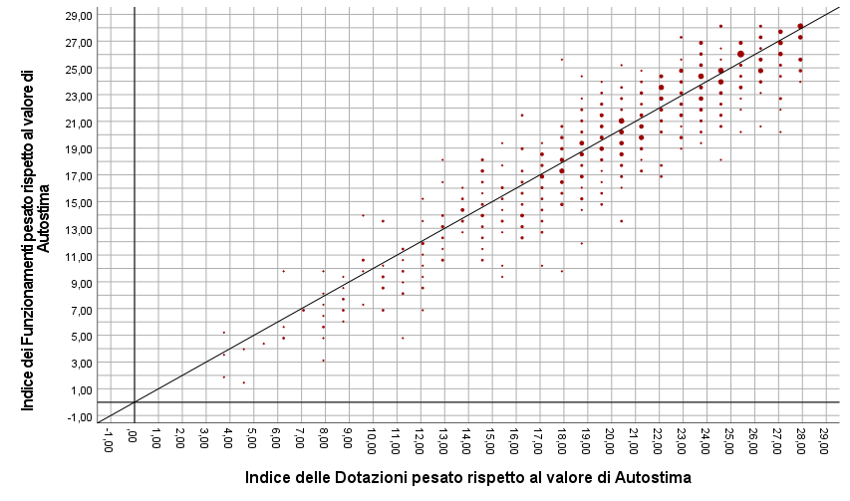
 | area_adeguata_pesata
 |  |  | Frequenza | Percentuale | Percentuale valida | Percentuale cumulativa
 | Valido | no | 658 | 84.3 | 84.3 | 84.3
 |  | sì | 123 | 15.7 | 15.7 | 100.0
 |  | Totale | 781 | 100.0 | 100.0

 | area_critica_pesata
 |  |  | Frequenza | Percentuale | Percentuale valida | Percentuale cumulativa
 | Valido | no | 699 | 89.5 | 89.8 | 89.8
 |  | sì | 79 | 10.1 | 10.2 | 100.0
 |  | Totale | 778 | 99.6 | 100.0
 | Mancante | Sistema | 3 | 0.4
 | Totale |  | 781 | 100.0

 | area_prossimale_pesata
 |  |  | Frequenza | Percentuale | Percentuale valida | Percentuale cumulativa
 | Valido | no | 718 | 91.9 | 91.9 | 91.9
 |  | sì | 63 | 8.1 | 8.1 | 100.0
 |  | Totale | 781 | 100.0 | 100.0

 | area_vulnerabile_pesata
 |  |  | Frequenza | Percentuale | Percentuale valida | Percentuale cumulativa
 | Valido | no | 729 | 93.3 | 93.9 | 93.9
 |  | sì | 47 | 6.0 | 6.1 | 100.0
 |  | Totale | 776 | 99.4 | 100.0
 | Mancante | Sistema | 5 | 0.6
 | Totale |  | 781 | 100.0

Fonte: Indagine MACaD-RCA 2022 - Druento

Figura 7
Figura 7 Distribuzione per genere della popolazione nello spazio delle capabilities

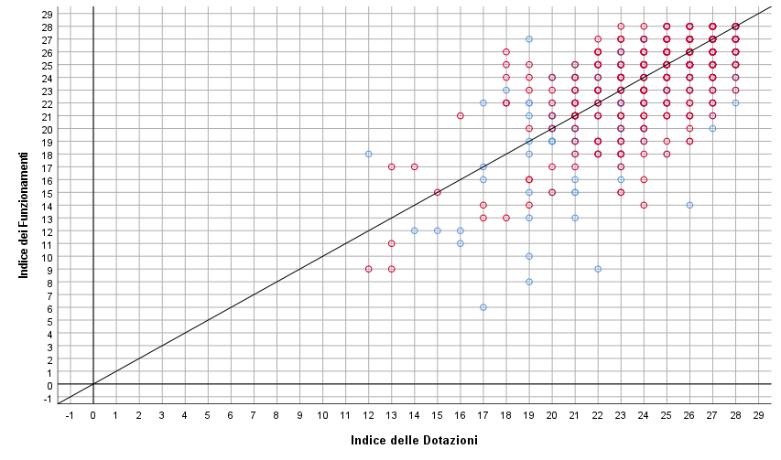
 | area_adeguata
 | genere maschile-femminile |  |  | Frequenza | Percentuale | Percentuale valida | Percentuale cumulativa
 | maschile | Valido | no | 317 | 74.2 | 74.4 | 74.4
 |  |  | sì | 109 | 25.5 | 25.6 | 100.0
 |  |  | Totale | 426 | 99.8 | 100.0
 |  | Mancante | Sistema | 1 | 0.2
 |  | Totale |  | 427 | 100.0
 | femminile | Valido | no | 246 | 75.7 | 75.7 | 75.7
 |  |  | sì | 79 | 24.3 | 24.3 | 100.0
 |  |  | Totale | 325 | 100.0 | 100.0

 | area_critica
 | genere maschile-femminile |  |  | Frequenza | Percentuale | Percentuale valida | Percentuale cumulativa
 | maschile | Valido | no | 426 | 99.8 | 99.8 | 99.8
 |  |  | sì | 1 | 0.2 | 0.2 | 100.0
 |  |  | Totale | 427 | 100.0 | 100.0
 | femminile | Valido | no | 322 | 99.1 | 99.1 | 99.1
 |  |  | sì | 3 | 0.9 | 0.9 | 100.0
 |  |  | Totale | 325 | 100.0 | 100.0

Fonte: Indagine MACaD-RCA 2022 - Druento

Figura 8
Figura 8 Distribuzione per genere della popolazione nello spazio delle capabilities con IF e ID pesati secondo il valore individuale di Autostima

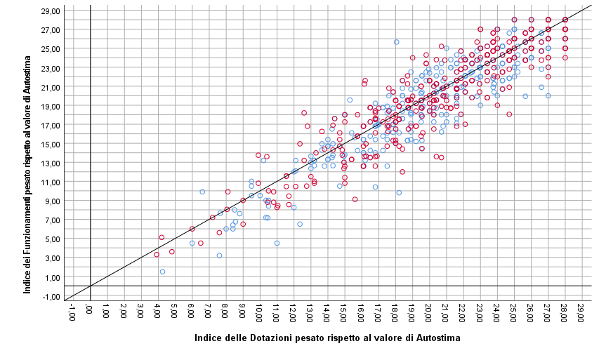
 | area_adeguata_pesata
 | genere maschile-femminile |  |  | Frequenza | Percentuale | Percentuale valida | Percentuale cumulativa
 | maschile | Valido | no | 377 | 88.3 | 88.3 | 88.3
 |  |  | sì | 50 | 11.7 | 11.7 | 100.0
 |  |  | Totale | 427 | 100.0 | 100.0
 | femminile | Valido | no | 291 | 89.5 | 89.5 | 89.5
 |  |  | sì | 34 | 10.5 | 10.5 | 100.0
 |  |  | Totale | 325 | 100.0 | 100.0

 | area_critica_pesata
 | genere maschile-femminile |  |  | Frequenza | Percentuale | Percentuale valida | Percentuale cumulativa
 | maschile | Valido | no | 390 | 91.3 | 91.5 | 91.5
 |  |  | sì | 36 | 8.4 | 8.5 | 100.0
 |  |  | Totale | 426 | 99.8 | 100.0
 |  | Mancante | Sistema | 1 | 0.2
 |  | Totale |  | 427 | 100.0
 | femminile | Valido | no | 293 | 90.2 | 90.2 | 90.2
 |  |  | sì | 32 | 9.8 | 9.8 | 100.0
 |  |  | Totale | 325 | 100.0 | 100.0

Fonte: Indagine MACaD-RCA 2022 - Druento

Figura 9
 |  |  |  |  |  | Figura 9 Distribuzione della popolazione nelle classi di valore dell'IF, per dimensione di diritti

Funzionamenti
ind_funzionamenti_Prot_Aff_Acc_clas |  |  |  |  |  | FUNZIONAMENTI
 |  | Frequenza | Percentuale | Percentuale valida | Percentuale cumulativa |  | assente | critico | vulnerabile | prossimale | adeguato
Valido | critico | 11 | 1.4 | 1.4 | 1.4 | Protezione, Affetto, Accudimento | 0.0 | 1.4 | 7.0 | 51.1 | 40.5
 | vulnerabile | 54 | 6.9 | 7.0 | 8.4 | Ascolto, Espressione, Partecipazione | 0.3 | 7.4 | 20.7 | 50.3 | 21.3
 | prossimale | 395 | 50.6 | 51.1 | 59.5 | Educazione | 0.0 | 3.3 | 11.1 | 37.0 | 48.5
 | adeguato | 313 | 40.1 | 40.5 | 100.0 | Gioco, Socialità | 0.3 | 3.6 | 11.9 | 35.9 | 48.4
 | Totale | 773 | 99.0 | 100.0
Mancante | Sistema | 8 | 1.0
Totale |  | 781 | 100.0

ind_dotazioni_Prot_Aff_Acc_clas
 |  | Frequenza | Percentuale | Percentuale valida | Percentuale cumulativa
Valido | critico | 2 | 0.3 | 0.3 | 0.3
 | vulnerabile | 38 | 4.9 | 4.9 | 5.1
 | prossimale | 483 | 61.8 | 61.8 | 67.0
 | adeguato | 258 | 33.0 | 33.0 | 100.0
 | Totale | 781 | 100.0 | 100.0

ind_funzionamenti_Asc_Esp_Part_clas |  |  |  |  |  |  | criteri di classificazione
 |  | Frequenza | Percentuale | Percentuale valida | Percentuale cumulativa |  | critico | vulnerabile | prossimale | adeguato
Valido | assente | 2 | 0.3 | 0.3 | 0.3 | Protezione, Affetto, Accudimento | 1-4 | 5-7 | 8-10 | 11
 | critico | 58 | 7.4 | 7.4 | 7.7 | Ascolto, Espressione, Partecipazione | 1-3 | 4-5 | 6-7 | 8
 | vulnerabile | 162 | 20.7 | 20.7 | 28.4 | Educazione | 1-3 | 4-5 | 6-7 | 8
 | prossimale | 393 | 50.3 | 50.3 | 78.7 | Gioco, Socialità (funzionamenti) | 1-2 | 3 | 4 | 5
 | adeguato | 166 | 21.3 | 21.3 | 100.0 | Gioco, Socialità (dotazioni) | 1-2 | 3-4 | 5-6 | 7
 | Totale | 781 | 100.0 | 100.0

ind_dotazioni_Asc_Esp_Part_clas
 |  | Frequenza | Percentuale | Percentuale valida | Percentuale cumulativa | Fonte: Indagine MACaD-RCA 2022 - Druento
Valido | assente | 1 | 0.1 | 0.1 | 0.1
 | critico | 42 | 5.4 | 5.4 | 5.5
 | vulnerabile | 172 | 22.0 | 22.0 | 27.5
 | prossimale | 367 | 47.0 | 47.0 | 74.5
 | adeguato | 199 | 25.5 | 25.5 | 100.0
 | Totale | 781 | 100.0 | 100.0

ind_funzionamenti_Educazione_clas

Figura 10
 |  |  |  |  |  | Figura 10 Distribuzione della popolazione nelle classi di valore dell'ID, per dimensione di diritti

Dotazioni
ind_dotazioni_Prot_Aff_Acc_clas |  |  |  |  |  | DOTAZIONI
 |  | Frequenza | Percentuale | Percentuale valida | Percentuale cumulativa |  | assente | critico | vulnerabile | prossimale | adeguato
Valido | critico | 2 | 0.3 | 0.3 | 0.3 | Protezione, Affetto, Accudimento | 0.0 | 0.3 | 4.9 | 61.8 | 33.0
 | vulnerabile | 38 | 4.9 | 4.9 | 5.1 | Ascolto, Espressione, Partecipazione | 0.1 | 5.4 | 22.0 | 47.0 | 25.5
 | prossimale | 483 | 61.8 | 61.8 | 67.0 | Educazione | 0.0 | 0.5 | 8.5 | 38.2 | 52.9
 | adeguato | 258 | 33.0 | 33.0 | 100.0 | Gioco, Socialità | 0.1 | 3.8 | 15.9 | 46.9 | 33.3
 | Totale | 781 | 100.0 | 100.0

ind_funzionamenti_Asc_Esp_Part_clas |  |  |  |  |  |  | criteri di classificazione
 |  | Frequenza | Percentuale | Percentuale valida | Percentuale cumulativa |  | critico | vulnerabile | prossimale | adeguato
Valido | assente | 2 | 0.3 | 0.3 | 0.3 | Protezione, Affetto, Accudimento | 1-4 | 5-7 | 8-10 | 11
 | critico | 58 | 7.4 | 7.4 | 7.7 | Ascolto, Espressione, Partecipazione | 1-3 | 4-5 | 6-7 | 8
 | vulnerabile | 162 | 20.7 | 20.7 | 28.4 | Educazione | 1-3 | 4-5 | 6-7 | 8
 | prossimale | 393 | 50.3 | 50.3 | 78.7 | Gioco, Socialità (funzionamenti) | 1-2 | 3 | 4 | 5
 | adeguato | 166 | 21.3 | 21.3 | 100.0 | Gioco, Socialità (dotazioni) | 1-2 | 3-4 | 5-6 | 7
 | Totale | 781 | 100.0 | 100.0

ind_dotazioni_Asc_Esp_Part_clas
 |  | Frequenza | Percentuale | Percentuale valida | Percentuale cumulativa
Valido | assente | 1 | 0.1 | 0.1 | 0.1
 | critico | 42 | 5.4 | 5.4 | 5.5
 | vulnerabile | 172 | 22.0 | 22.0 | 27.5
 | prossimale | 367 | 47.0 | 47.0 | 74.5 | Fonte: Indagine MACaD-RCA 2022 - Druento
 | adeguato | 199 | 25.5 | 25.5 | 100.0
 | Totale | 781 | 100.0 | 100.0

Figura 11
Figura 11 Sommatoria delle % di distribuzione nelle classi “critico” e “vulnerabile”, differenziata tra BBA delle elementari e delle medie

 | elementari |  | medie |  | gruppo
 | funzionamenti | dotazioni | funzionamenti | dotazioni | funzionamenti | dotazioni
Protezione, Affetto, Accudimento | 6.4 | 6.4 | 10.8 | 3.7 | 8.4 | 5.1
Ascolto, Espressione, Partecipazione | 25.1 | 25.9 | 31.8 | 29.2 | 28.2 | 27.4
Educazione | 9.4 | 5.9 | 20.5 | 12.7 | 14.5 | 9.0
Gioco, Socialità | 17.2 | 19.3 | 13.5 | 20.2 | 15.5 | 19.7

Fonte: Indagine MACaD-RCA 2022 - Druento

